Hoja2
Código | DESCRIPCIÓN | CANT | UM | foto
053000005 | GUANTE ALBAÑIL NEGRO TALLA " L " | 40 | ud. | 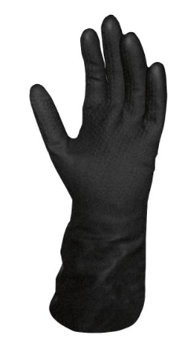
052700005 | Guante Cabritilla sin Forro Cromo, L-200 | 100 | ud. | 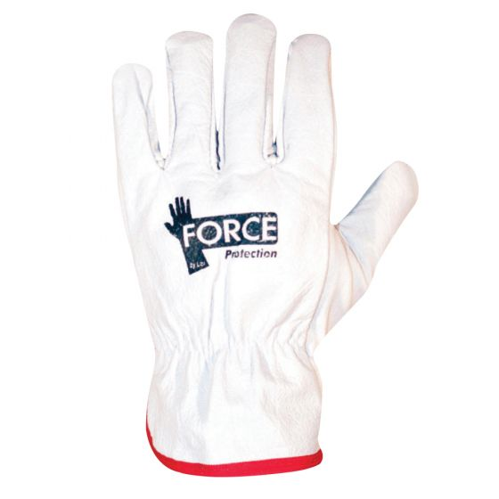
053000185 | GUANTE NITRILO VERDE 14" T/9 NITRIL FLEX HAZ LN 500 | 50 | ud.
053000265 | GUANTE PU PALMA GRIS PU T/9 MUTIPROTEC LIGH L-1700 | 100 | ud. | 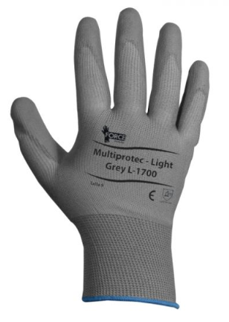
052700125 | MASCARA DE SOLDAR ECONOMICA (caja x 10 ud) | 10 | ud. | 